안분
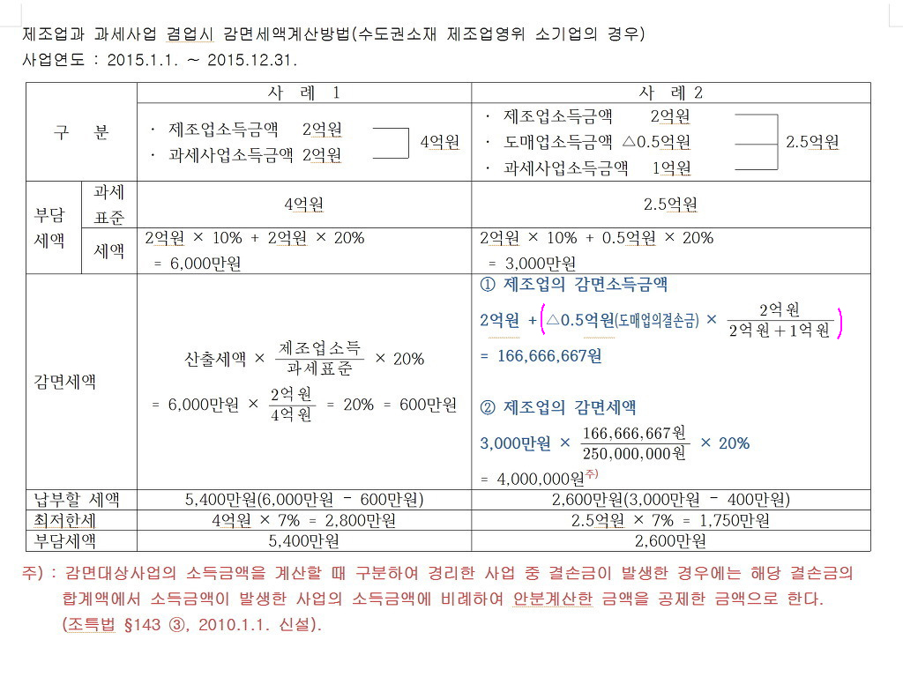
과세표준 | 250,000,000
세율 | 20%
누진공제 | -20,000,000
산출세액 | 30,000,000

소득구분계산서
구분 | 제조업 | 도매업 | 기타분(과세) |  | 계
소득금액 | 200,000,000 | -50,000,000 | 100,000,000 |  | 250,000,000

감면소득 | 166,666,667 |  | 83,333,333 |  | 250,000,000 | TRUE

소득구분계산서
구분 | 제조업 | 도매업 | 기타분(과세) |  | 계
소득금액 | 200,000,000 | -50,000,000 | 100,000,000 |  | 250,000,000

감면소득 | 166,666,667 |  | 83,333,333 |  | 250,000,000 | TRUE

소득구분계산서
구분 | 제조업 | 공사업 | 도매업 | 기타분 | 계
소득금액 | -485,064,604 | 374,531,256 | 100,300,848 | 994,178,339 | 983,945,839
안분
감면소득 |  | 250,861,709 | 67,181,689 | 665,902,441 | 983,945,839 | TRUE

